关系图
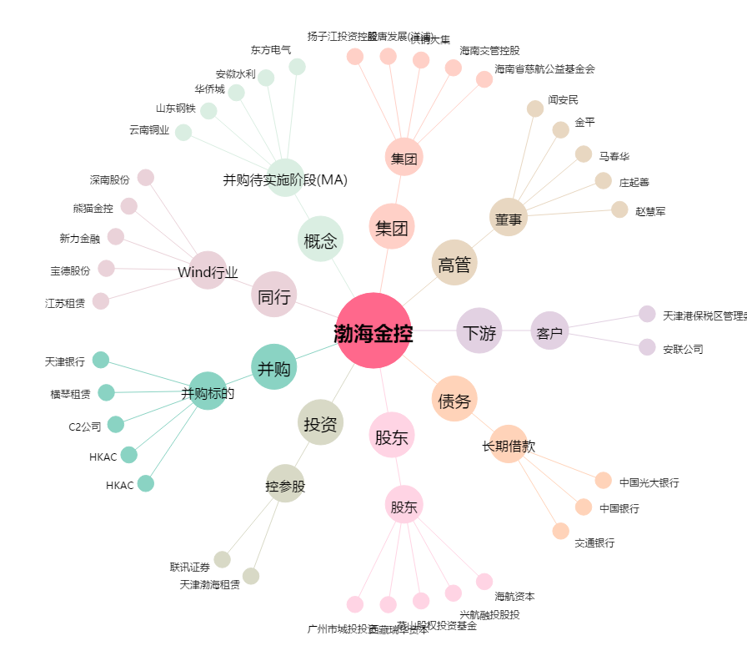
渤海金控[000415.SZ] - 关系概览图

